VOM_aktualizace
TAB. | VOM_volný mobiliář |  |  |  |  | VŠECHNY CENY JSOU BEZ DPH!
SO.01, SO.03, SO.04

VOM_I | ŠKOLNÍ LAVICE_výška č.3 = 59 cm | ks | 30.000 |  | 0 Kč
 | Univerzální jednomístný stůl pevné kovové konstrukce s LTD deskou, lichoběžník
 | OPTIMÁLNÍ ROZMĚRY
 | kovová trubková konstrukce průměr 38 mm příčky z obdélníkového profilu 40 x 20 x 1,5 mm povrchová úprava konstrukce práškovou vypalovací barvou s chemickou předúpravou pracovní plocha z LTD 18 nebo 25 mm s ABS hranou 2 mm velikosti 3 lichoběžník 89 x 49 cm |  |  | 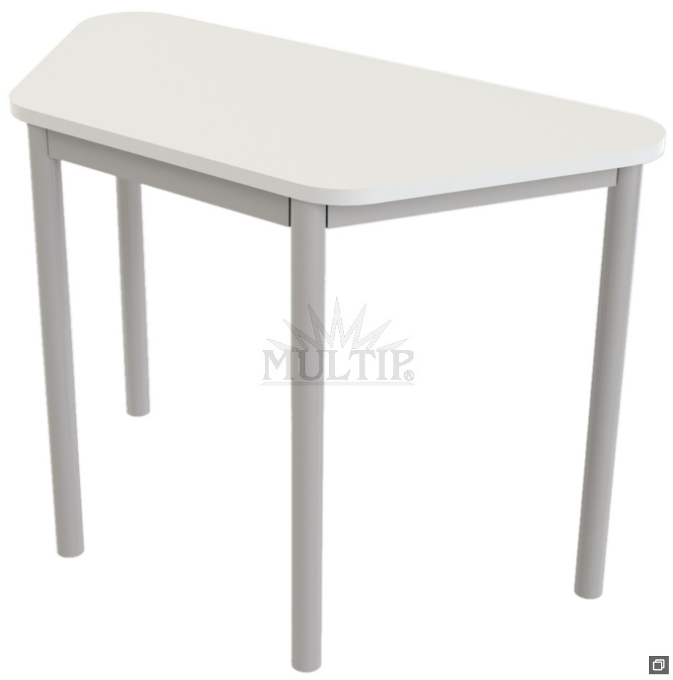
 | VÝŠKA LAVICE: 59 cm
 | Barva konstrukce: STŘÍBRNÁ
 | Barva desky: BÍLÁ
 | Pozice:
 | viz. ilustrační obrázek |  |  | ilustrační obrázek
VOM_II | ŠKOLNÍ LAVICE_výška č.4 = 64 cm | ks | 190.000 |  | 0 Kč
 | Univerzální jednomístný stůl pevné kovové konstrukce s LTD deskou, lichoběžník
 | OPTIMÁLNÍ ROZMĚRY
 | kovová trubková konstrukce průměr 38 mm příčky z obdélníkového profilu 40 x 20 x 1,5 mm povrchová úprava konstrukce práškovou vypalovací barvou s chemickou předúpravou pracovní plocha z LTD 18 nebo 25 mm s ABS hranou 2 mm velikosti 4 lichoběžník 89 x 49 cm
 | VÝŠKA LAVICE: 64 cm
 | Barva konstrukce: STŘÍBRNÁ
 | Barva desky: BÍLÁ
 | Pozice:
 | viz. ilustrační obrázek |  |  | ilustrační obrázek
VOM_III | ŠKOLNÍ LAVICE_výška č.5 = 71 cm | ks | 296.000 |  | 0 Kč
 | Univerzální jednomístný stůl pevné kovové konstrukce s LTD deskou, lichoběžník
 | OPTIMÁLNÍ ROZMĚRY
 | kovová trubková konstrukce průměr 38 mm příčky z obdélníkového profilu 40 x 20 x 1,5 mm povrchová úprava konstrukce práškovou vypalovací barvou s chemickou předúpravou pracovní plocha z LTD 18 nebo 25 mm s ABS hranou 2 mm velikosti 5 lichoběžník 89 x 49 cm
 | VÝŠKA LAVICE: 71 cm
 | Barva konstrukce: STŘÍBRNÁ
 | Barva desky: BÍLÁ
 | Pozice:
 | viz. ilustrační obrázek |  |  | ilustrační obrázek
VOM_IV | ŠKOLNÍ LAVICE_výška č.6 = 76 cm | ks | 40.000 |  | 0 Kč
 | Univerzální jednomístný stůl pevné kovové konstrukce s LTD deskou, lichoběžník
 | OPTIMÁLNÍ ROZMĚRY
 | kovová trubková konstrukce průměr 38 mm příčky z obdélníkového profilu 40 x 20 x 1,5 mm povrchová úprava konstrukce práškovou vypalovací barvou s chemickou předúpravou pracovní plocha z LTD 18 nebo 25 mm s ABS hranou 2 mm velikosti 6 lichoběžník 89 x 49 cm
 | VÝŠKA LAVICE: 76 cm
 | Barva konstrukce: STŘÍBRNÁ
 | Barva desky: BÍLÁ
 | Pozice:
 | viz. ilustrační obrázek |  |  | ilustrační obrázek
VOM_V | ŽÁKOVSKÁ ŽIDLE 1.ST - velikost 3 | ks | 30.000 |  | 0 Kč
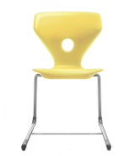
 | Ergonomicky tvarovaný sedák a opěrák, sedák se vzduchovým polštářem pro pohodlné sezení
 | ROZMĚR: dle vzorníku velikostí, velikost 3
 | Barva: ŽLUTÁ
 | Sedák: plast
 | Pozice:
 | viz. ilustrační obrázek |  |  | ilustrační obrázek
VOM_VI | ŽÁKOVSKÁ ŽIDLE 1.ST - velikost 4 | ks | 190.000 |  | 0 Kč
 | Ergonomicky tvarovaný sedák a opěrák, sedák se vzduchovým polštářem pro pohodlné sezení
 | ROZMĚR: dle vzorníku velikostí, velikost 4
 | Barva: ŽLUTÁ
 | Sedák: plast
 | Pozice:
 | viz. ilustrační obrázek |  |  | ilustrační obrázek
VOM_VII | ŽÁKOVSKÁ ŽIDLE 2.ST - velikost 5 | ks | 280.000 |  | 0 Kč
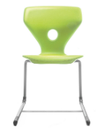
 | Ergonomicky tvarovaný sedák a opěrák, sedák se vzduchovým polštářem pro pohodlné sezení
 | ROZMĚR : dle vzorníku velikostí, velikost 5
 | Barva: JABLEČNÁ ZELENÁ
 | Sedák: plast
 | Pozice:
 | viz. ilustrační obrázek |  |  | ilustrační obrázek
VOM_VIII | ŽÁKOVSKÁ ŽIDLE 2.ST - velikost 6 | ks | 40.000 |  | 0 Kč
 | Ergonomicky tvarovaný sedák a opěrák, sedák se vzduchovým polštářem pro pohodlné sezení
 | ROZMĚR : dle vzorníku velikostí, velikost 6
 | Barva: JABLEČNÁ ZELENÁ
 | Sedák: plast
 | Pozice:
 | viz. ilustrační obrázek |  |  | ilustrační obrázek
VOM_IX | DÍLENSKÝ STŮL | ks | 9.000 |  | 0 Kč
 | Přizpůsobitelný pracovní stůl s horní policí a vestavěným osvětlením.
 | Materiál stolové desky: Tvrzená deska Materiál konstrukce: Ocel
OPTIMÁLNÍ ROZMĚRY | ROZMĚRY: 1840 x 775 x 1530 mm
 | Montáž: sestavení na místě
 | Pozice: 11.A.07, 11.B.11
 | viz. ilustrační obrázek |  |  | ilustrační obrázek
VOM_X | OTOČNÁ ŽIDLE - dílna, chemie | ks | 32.000 |  | 0 Kč
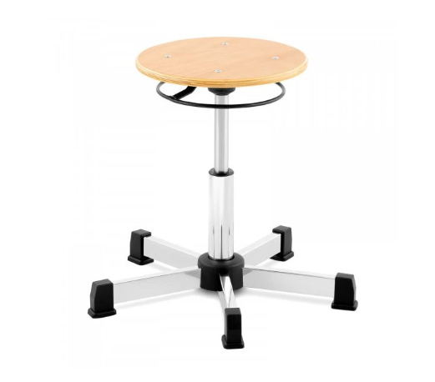
 | Školní židle kulatá s plynovým pístem a výškovou nastavitelností optimálně 39-52 cm, kovový nosný kříž
 | Materiál: kov, dřevo
 | Montáž: sestavení na místě
 | Pozice: 11.A.07, 42.03
 | viz. ilustrační obrázek |  |  | ilustrační obrázek
VOM_XI | JÍDELNÍ ŽIDLE | ks | 44.000 |  | 0 Kč
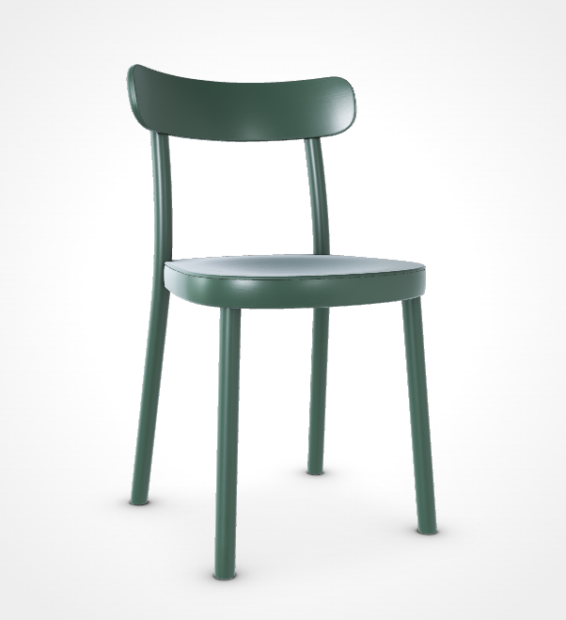
 | Dřevěná buková židle
 | ROZMĚRY: 45 x 46 x 78.7 cm (Š x HL. x V), výška sedáku 45.5 cm
OPTIMÁLNÍ ROZMĚRY | Barva: buk + pigmentová barva - Deep green
 | Pozice: 42x jídelna,11.A.11, 6x konzultační místnost
 | viz. ilustrační obrázek |  |  | ilustrační obrázek
VOM_XII | JÍDELNÍ ŽIDLE | ks | 44.000 |  | 0 Kč
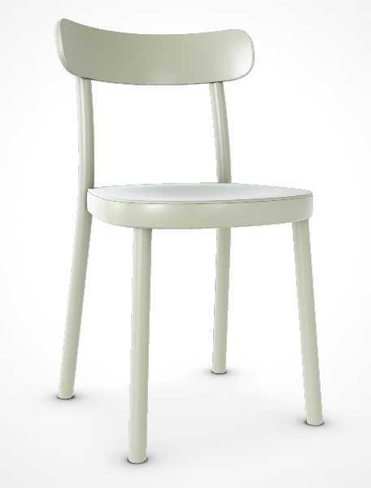
 | Dřevěná buková židle
 | ROZMĚRY: 45 x 46 x 78.7 cm (Š x HL. x V), výška sedáku 45.5 cm
OPTIMÁLNÍ ROZMĚRY | Barva: buk pigment - Pebble green
 | Pozice: 11.A.06,11.A.11
 | viz. ilustrační obrázek |  |  | ilustrační obrázek
VOM_XIII | JÍDELNÍ ŽIDLE | ks | 44.000 |  | 0 Kč
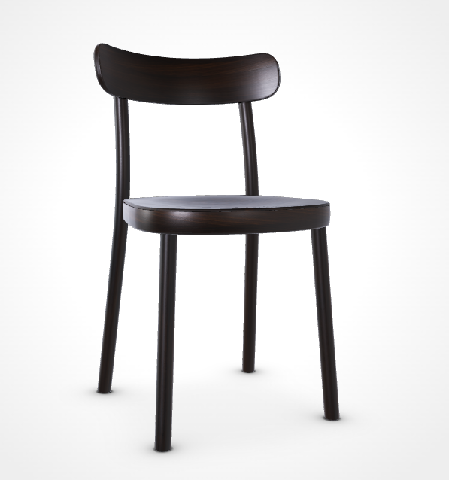
 | Dřevěná buková židle
 | ROZMĚRY: 45 x 46 x 78.7 cm (Š x HL. x V), výška sedáku 45.5 cm
OPTIMÁLNÍ ROZMĚRY | Barva: buk standard - Natural , lakovaný povrch nebo Pebble green
 | Pozice: 11.A.06,11.A.11
 | viz. ilustrační obrázek |  |  | ilustrační obrázek
VOM_XIV | JÍDELNÍ STŮL_JÍDELNA 180x80 cm | ks | 18.000 |  | 0 Kč
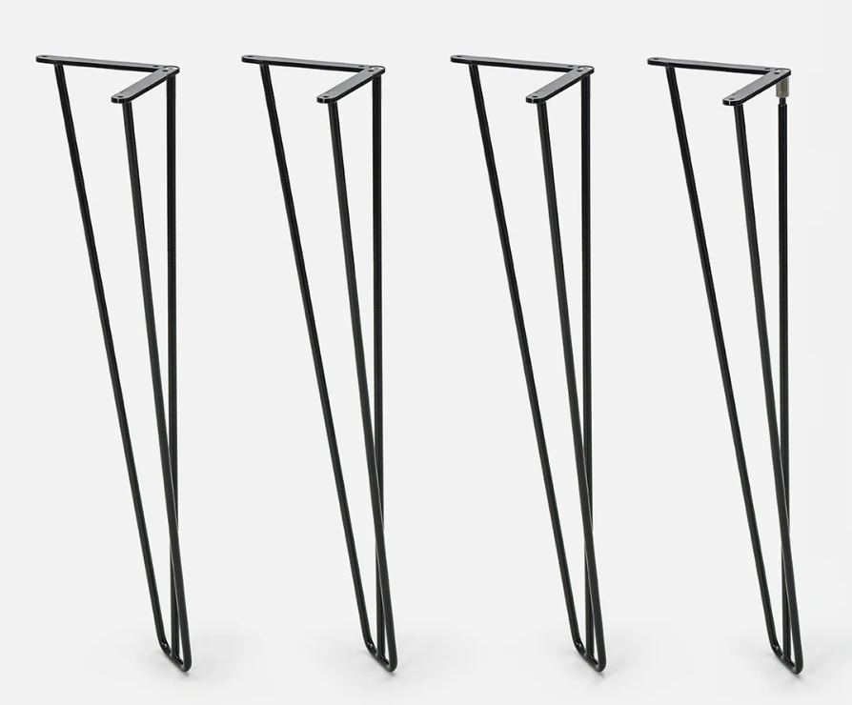
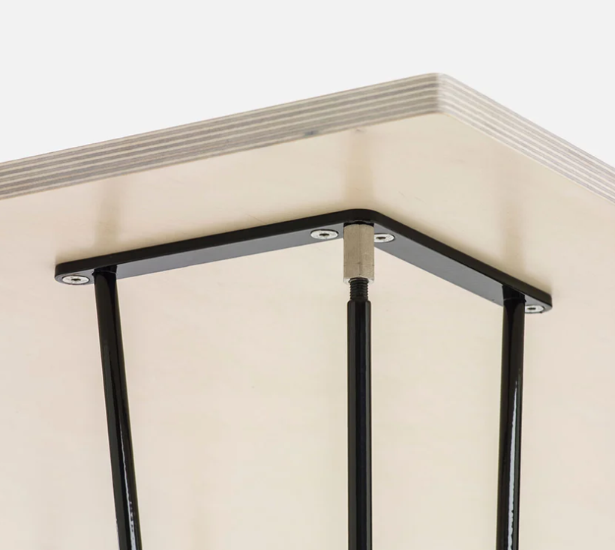
 | Obdélníkový jídelní stůl 180x80 cm
 | DESKA: truhlářká překližka bříza tl. 30 mm + Polyrey Touch Bleue Petroie
OPTIMÁLNÍ ROZMĚRY | PODNOŽ: Sada podnoží (4 ks), prášková lakovaná ocel 730 x 170 x 170 mm, barva ČERNÁ

 | pozice: 11.A.11

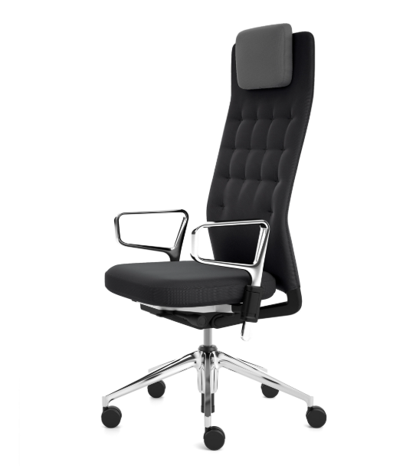
 | viz. ilustrační obrázek |  |  | ilustrační obrázek
VOM_XV | KANCELÁŘSKÁ ŽIDLE - stálé pracoviště | ks | 6.000 |  | 0 Kč
 | Vysoká kancelářská židle s opěrkoou pod hlavu, výškově nastavitelná, kolečka
OPTIMÁLNÍ ROZMĚRY | Celková výška: 121 cm Šířka: 70 cm Hloubka: 40 cm Výška sedáku od země: 42 - 52 cm
 | Materiál opěráku: Síťovina nebo textilie Materiál sedáku: Síťovina nebo textilie Materiál kříže: Kov
 | Barva: černá / kovová chrom

 | Pozice: 2x ředitelna 12.A.08 a 12.A.09, 11.A.02, 11.A.12, 12.A.02, 12.A.11
 | viz. ilustrační obrázek |  |  | ilustrační obrázek
VOM_XVI | KONFERENČNÍ ŽIDLE | ks | 37.000 |  | 0 Kč
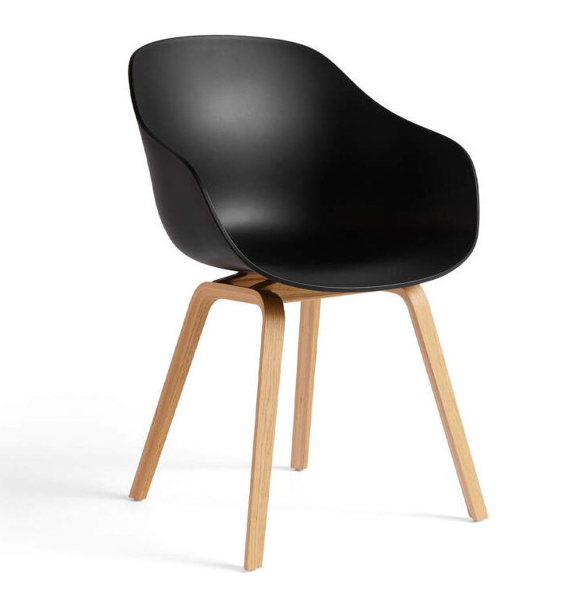
 | Konferenční židle s područkami, dřevo dub / černý plast
OPTIMÁLNÍ ROZMĚRY | Výška: 82 cm Délka: 54 cm Šířka: 59 cm
 | Materiál sedáku: Polypropylen Materiál podnože: lakovaná dubová dýha
 | Barva: černá / dub

 | Pozice: 11.A.03 (4 ks), 11.A.12 (1 ks), 12.A.02 (1 ks), 12.A.11 (1 ks), 12.A.13 (8 ks), 12.A.14 (2 ks), 12.A.10 (10 ks), 31.13 (10 ks)
 | viz. ilustrační obrázek |  |  | ilustrační obrázek
VOM_XII | KANCELÁŘSKÁ ŽIDLE - nižší | ks | 6.000 |  | 0 Kč
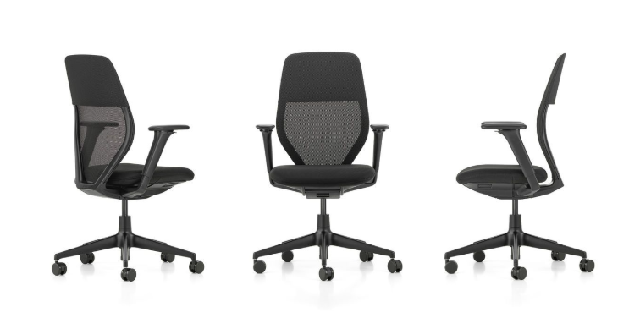
 | Kancelářská židle, výškově nastavitelná, kolečka
OPTIMÁLNÍ ROZMĚRY | Celková výška: 97 - 110,5 cm Šířka: 65 cm Hloubka: 78cm Výška sedáku od země: 40-53 cm
 | Materiál sedáku: Textilie Materiál konstrukce: Ocel
 | Barva: černá / kovová (chrom)
 | Montáž: sestavení na místě
 | Pozice:
 | viz. ilustrační obrázek |  |  | ilustrační obrázek
VOM_XVIII | KANCELÁŘSKÝ STŮL - MENŠÍ | ks | 6.000 |  | 0 Kč
OPTIMÁLNÍ ROZMĚRY | Obdélníkový pracovní stůl 140x80 cm
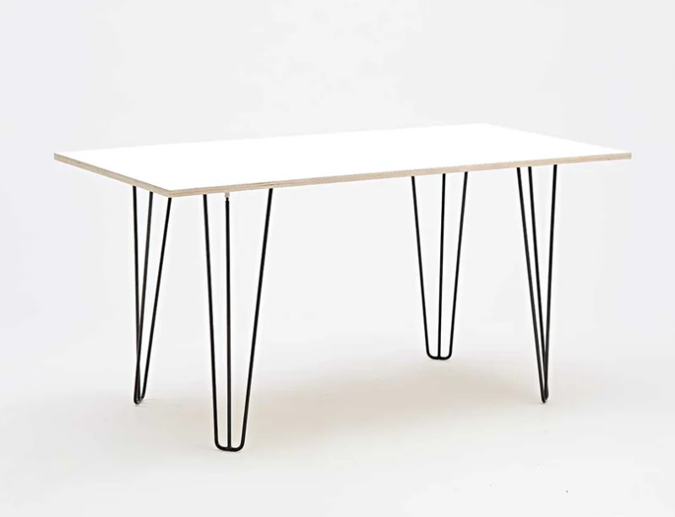
 | DESKA: překližka bříza tl. 21 mm + bílá lazura + lak (vzorkovat a odsouhlasit arch.!!!)
OPTIMÁLNÍ ROZMĚRY | PODNOŽ: Sada podnoží (4 ks), prášková lakovaná ocel 730 x 170 x 170 mm, barva ČERNÁ
 | Pozice: SO.01.A 2np (6 ks)
 | viz. ilustrační obrázek |  |  | ilustrační obrázek
VOM_XIX | KANCELÁŘSKÝ STŮL - STŘEDNÍ | ks | 10.000 |  | 0 Kč
OPTIMÁLNÍ ROZMĚRY | Obdélníkový pracovní stůl 160x80 cm
 | DESKA: překližka bříza tl. 21 mm + bílá lazura + lak ( (vzorkovat a odsouhlasit arch.!!!)
OPTIMÁLNÍ ROZMĚRY | PODNOŽ: Sada podnoží (4 ks), prášková lakovaná ocel 730 x 170 x 170 mm, barva ČERNÁ
 | Pozice: 31.13 (4x sborovna), 11.A.14 (1x), 12.A.14 (4x kancelář), 11.B.11 (1x školník)

 | viz. ilustrační obrázek |  |  | ilustrační obrázek
VOM_XX | KANCELÁŘSKÝ STŮL - VĚTŠÍ | ks | 6.000 |  | 0 Kč
OPTIMÁLNÍ ROZMĚRY | Obdélníkový pracovní stůl 180x80 cm
 | DESKA: překližka bříza tl. 21 mm + bílá lazura + lak (vzorkovat a odsouhlasit arch.!!!)
OPTIMÁLNÍ ROZMĚRY | PODNOŽ: Sada podnoží (4 ks), prášková lakovaná ocel 730 x 170 x 170 mm, barva ČERNÁ
 | Pozice: 11.A.12 (1 ks), SO.01.A 2np (5 ks)
 | viz. ilustrační obrázek |  |  | ilustrační obrázek
VOM_XXI | ZÁSUVKOVÁ SKŘÍŇ | ks | 18.000 |  | 0 Kč
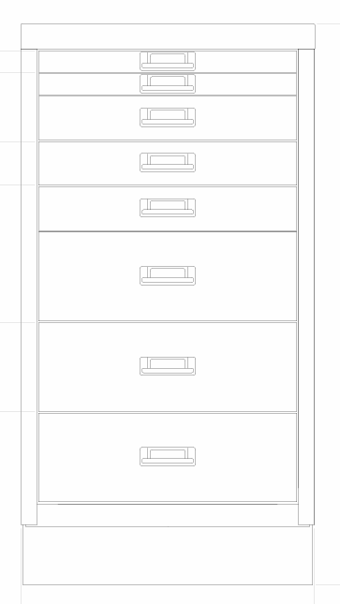
 | Zásuvková kancelářská skříň s osmi zásuvkami rozdílné velikosti ze svařovaného kovu.
OPTIMÁLNÍ ROZMĚRY | 670 x 350 x 450
 | Barva: ČERNÁ
 | Pozice: SO.01.A 1np (2 ks), SO.01.A 2np (10 ks), SO.03 (4 ks), SO.04 (1x)
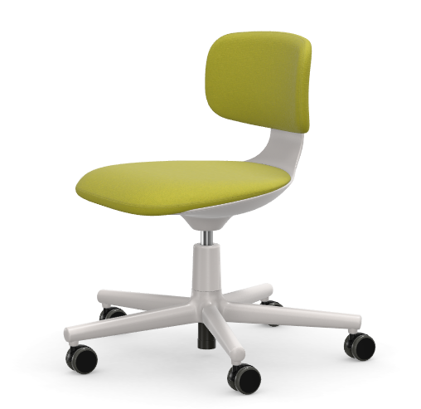
 | viz. ilustrační obrázek |  |  | ilustrační obrázek
VOM_XXII | OTOČNÁ ŽIDLE - katedra | ks | 24.000 |  | 0 Kč
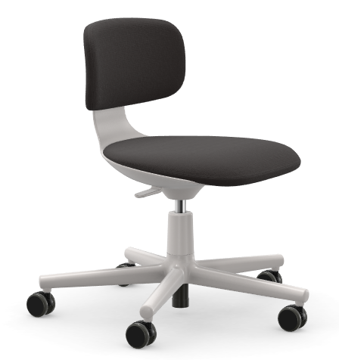
 | Konferenční židle, antracit / černá
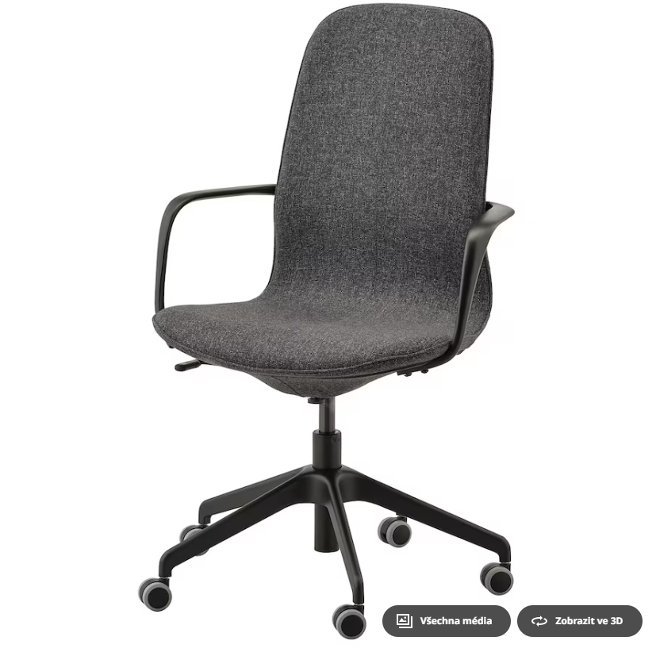
OPTIMÁLNÍ ROZMĚRY | Celková výška: max. 104 cm Šířka: 68 cm Hloubka: 68 cm Výška sedáku od země: 43 - 53 cm
 | Materiál sedáku: Textilie - antracit Materiál konstrukce: Ocel / plast
 | Barva konstrukce: šedý plast / kovová (chrom)
 | Montáž: sestavení na místě
 | Pozice: SO.01.A 1np (1 ks), SO.01.A 2np (10 ks), SO.01.B (6 ks), SO.03 (5 ks), SO.04 (1ks)
 | viz. ilustrační obrázek |  |  | ilustrační obrázek
VOM_XXIII | BAROVÁ ŽIDLE - sborovna | ks | 16.000 |  | 0 Kč |  |  | 6.000 | 2,562 Kč | 15,372 Kč | Somcasa Ronie
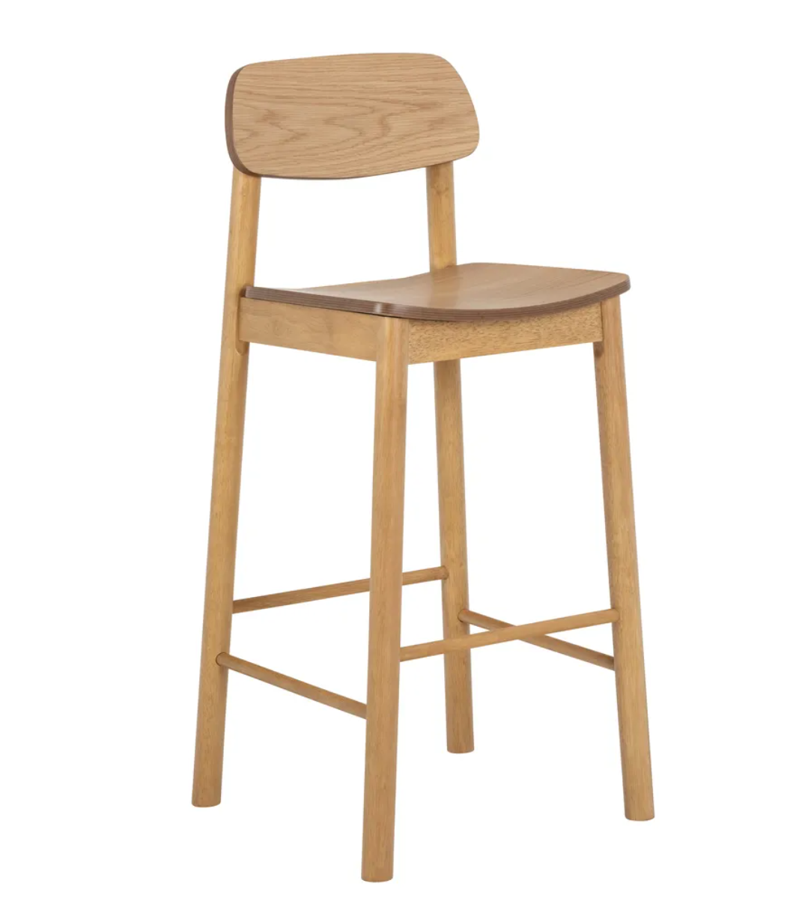
 | barová židle s opěrákem
 | OPTIMÁLNÍ ROZMĚRY: 43,5x46,5 cm, výška 105 cm
 | Materiál podnože: dřevo masiv dub
 | Materiál sedáku a opěráku: dub |  |  |  |  |  |  | Černá plastová barová židle Somcasa Ronie 76 cm - Designovynabytek.cz
 | Pozice: 12.A.10, 31.13
 | viz. ilustrační obrázek |  |  | ilustrační obrázek

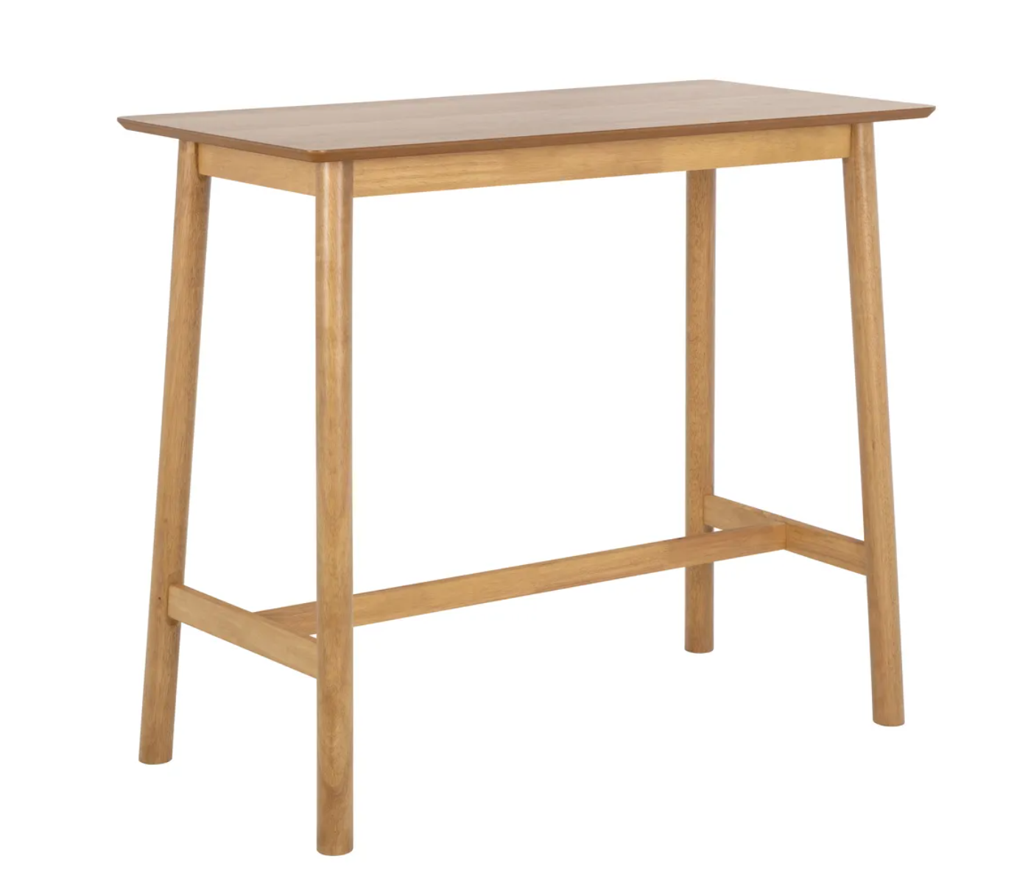
VOM_XXIV | BAROVÝ STOLEK - sborovna | ks | 4.000 |  | 0 Kč
 | barový stůl dřevěný
 | OPTIMÁLNÍ ROZMĚRY: 60x120 cm, výška 105 cm
 | Materiál podnože: dřevo masiv dub
 | Materiál desky: dub
 | Pozice: 12.A.10, 31.13
 | viz. ilustrační obrázek |  |  | ilustrační obrázek
VOM_XXV | STOLIČKA - učebny angličtiny | ks | 32.000 |  | 0 Kč
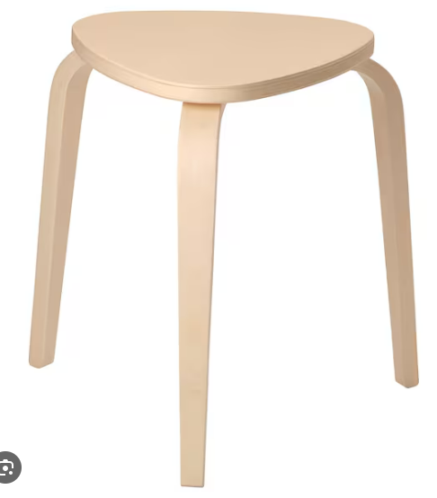
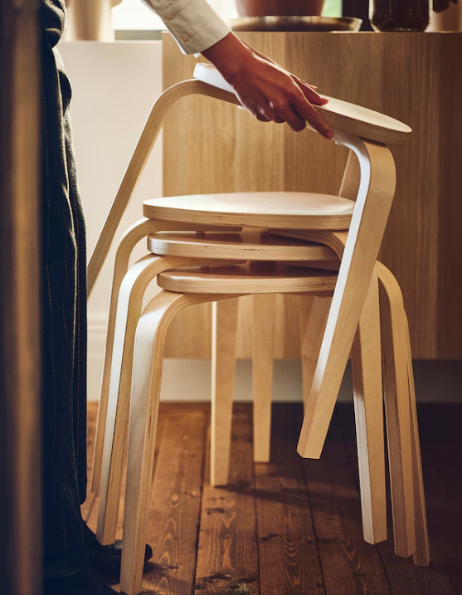
 | Dřevěná stolička
 | OPTIMÁLNÍ ROZMĚRY: 42 x 48 x 45 cm
 | OPTIMÁLNÍ ROZMĚR SEDÁKU: 34 x 35 cm
 | Materiál: přírodní překližka
 | Barva: přírodní překližka
 | Pozice:12.A29, 12.A.30
 | viz. ilustrační obrázek |  |  | ilustrační obrázek

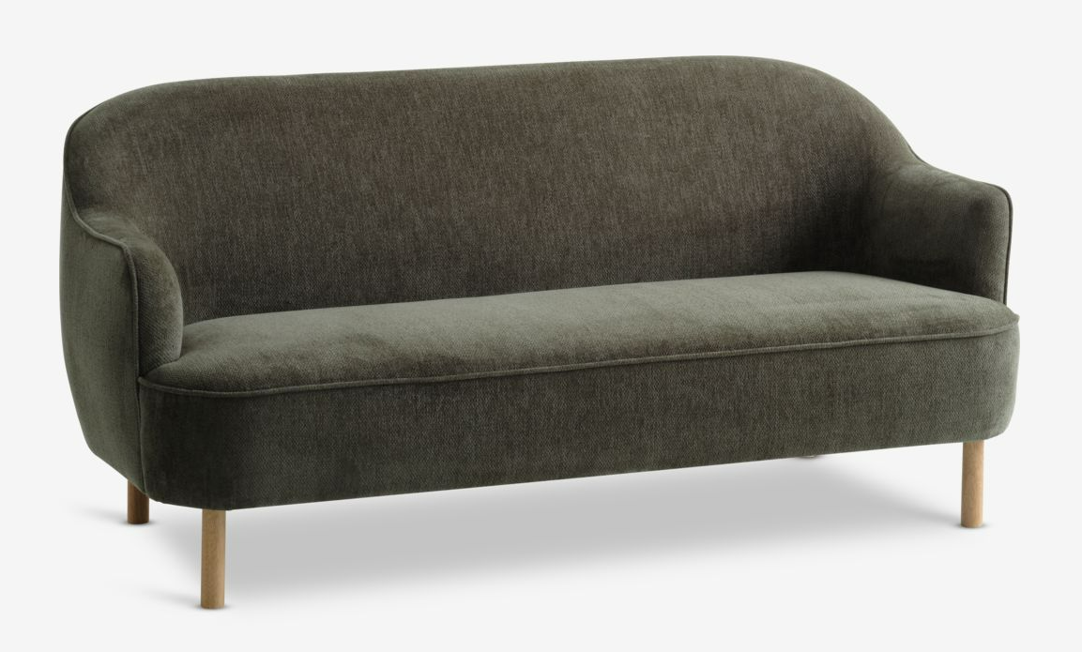
VOM_XXVI | POHOVKA 2 místná | ks | 2.000 |  | 0 Kč
 | Čalouněná pohovka - dřevěné rámová konstrukce. Dubové nebo bukové dřevo a barva čalounění je dále specifikována po konzultaci s architektem.
 | ROZMĚR: 70 x 100 cm, 52,5 x 70 cm |  |  |  |  |  | Rozkládací pohovka PARADIS světle šedý potah/barva dubu | JYSK
 | Materiál: Dřevo masiv, dýha
 | Dřevo: přírodní buk, natural, olejovaný povrch
 | Pozice: ředitelna, psycholog
 | viz. ilustrační obrázek |  |  | ilustrační obrázek
VOM_XXVII | POHOVKA ROZKLÁDACÍ | ks | 1.000 |  | 0 Kč
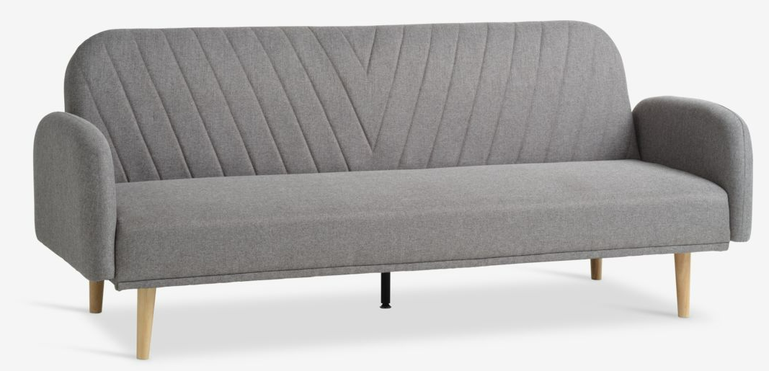
 | Čalouněná pohovka rozkládací z dřevěné rámová konstrukce. Dubové nebo bukové dřevo a barva čalounění je dále specifikována po konzultaci s architektem.
 |  |  |  |  |  |  | Rozkládací pohovka PARADIS světle šedý potah/barva dubu | JYSK

 | Pozice: Sborovna 2.np
 |  |  |  | ilustrační obrázek
VOM_XXVIII | ČALOUNĚNÉ KŘESLO_RŮZNÉ BARVY | ks | 11.000 |  | 0 Kč
 | Čalouněné křeslo z dřevěné rámová konstrukce. Dubové nebo bukové dřevo a barva čalounění je dále specifikována po konzultaci s architektem.
 | 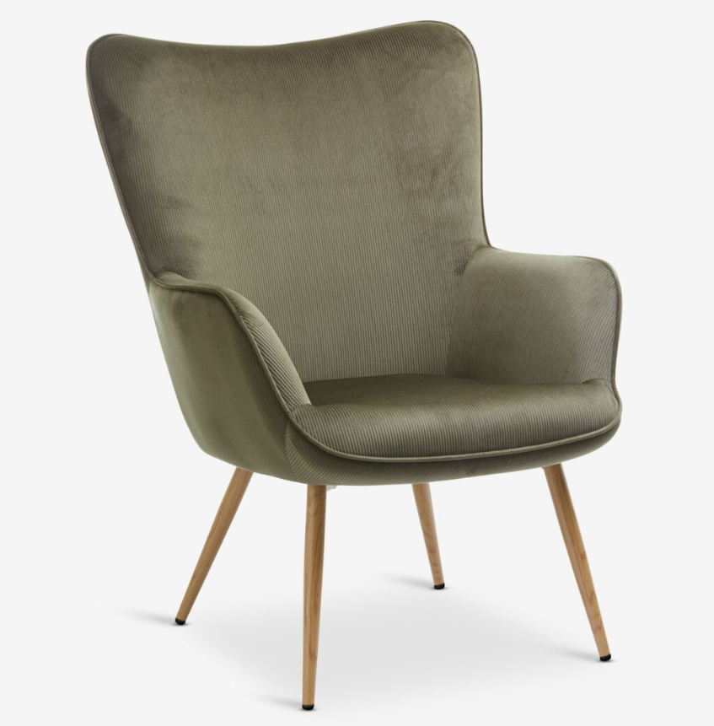 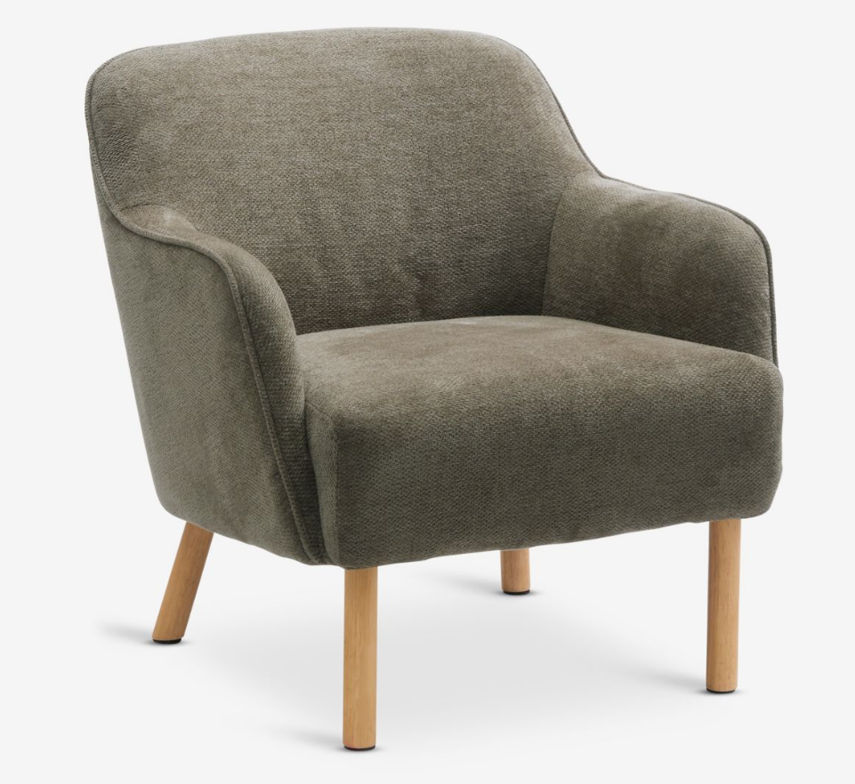 |  | 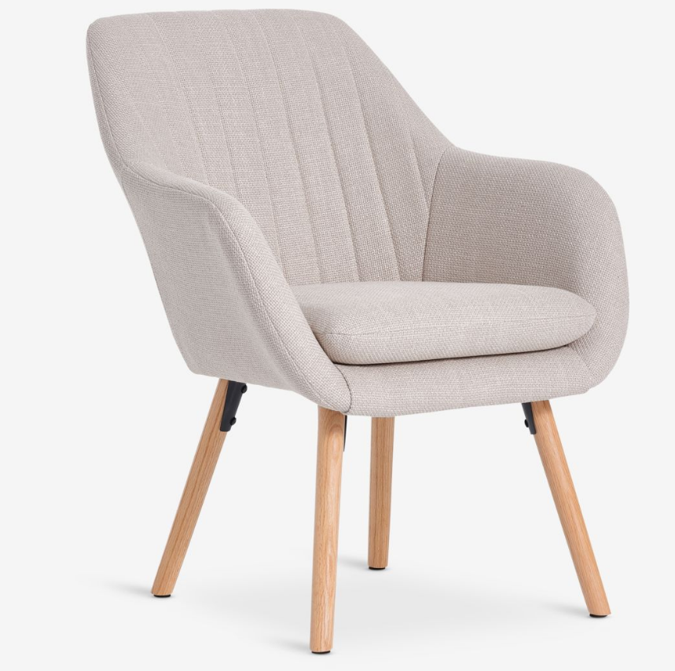 |  | 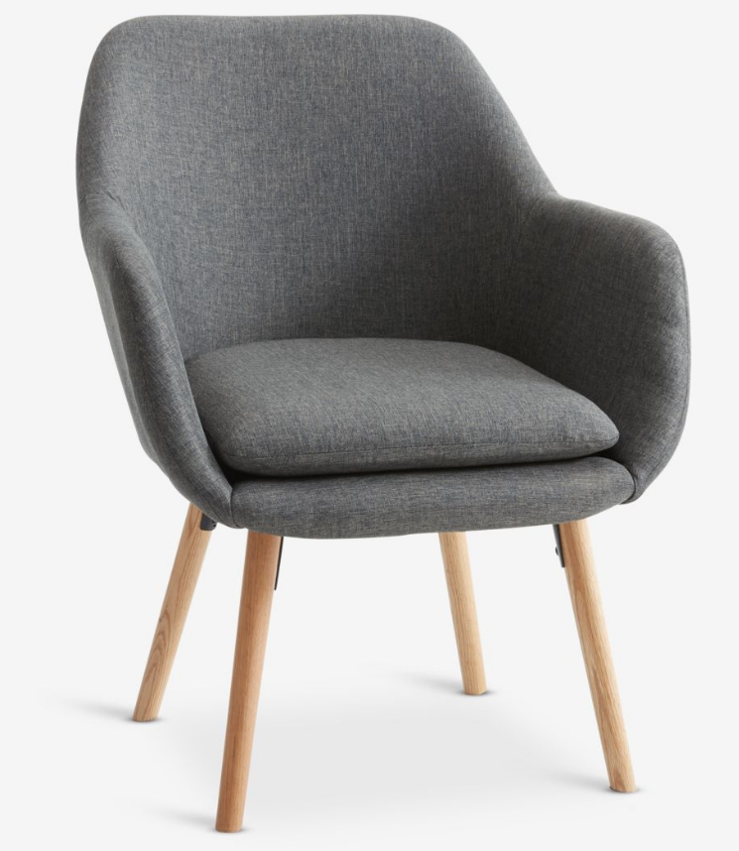
 | Barva čalounění: dle vzorníku a po konzultaci specifikované architektem
 | Podnož: dřevo dub
 | Pozice: Ředitelna, Psycholog, Sborovny
 | viz. ilustrační obrázek |  |  | ilustrační obrázek
VOM_XXIX | KONFERENČNÍ STOLEK - set dvou stolků | ks | 4.000 |  | 0 Kč
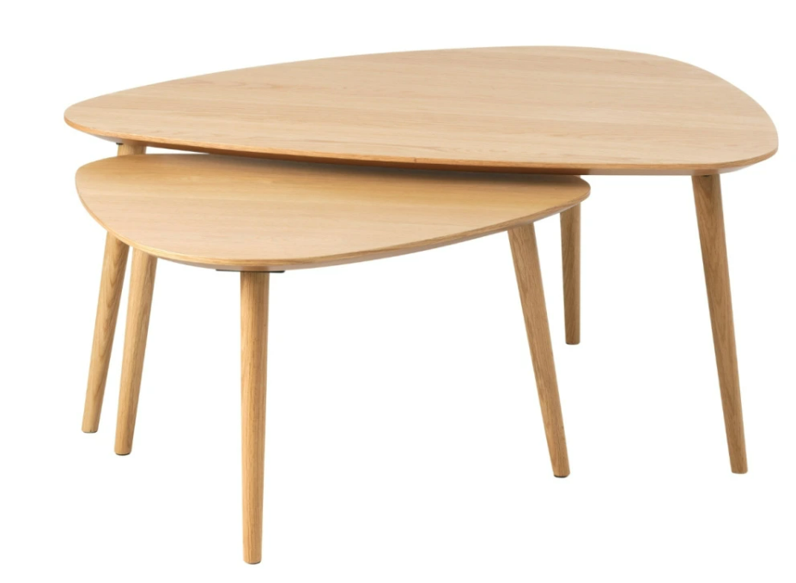
 | Set dvou dubových konferenčních stolků. Materiál - DUB MASIV
 | OPTIMÁLNÍ ROZMĚR: 70 x 100 cm, 52,5 x 70 cm
 | Materiál: Dřevo masiv, dýha
 | Dřevo: přírodní buk, natural, olejovaný povrch
 | Pozice: Ředitelna, Psycholog, 2x sborovna
 | viz. ilustrační obrázek |  |  | ilustrační obrázek
VOM_XXX | MAGNETICKÁ TABULE | ks | 1.000
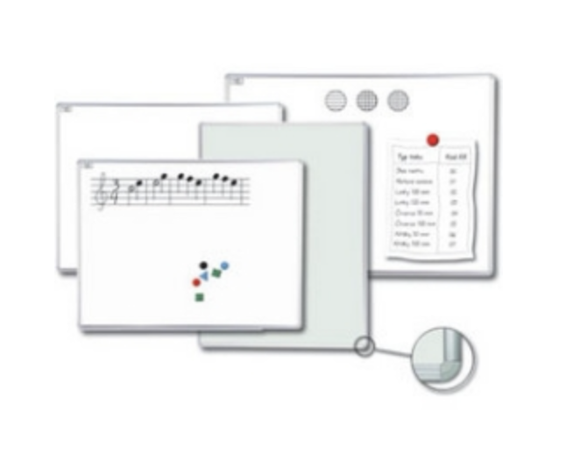
 | Magnetická tabule disponuje keramickým povrchem pro popis fixem (za sucha stíratelné) a použití magnetů. Povrch tabule bílý. Tabule je upevněná do rámu z eloxovaného hliníku. Součástí dodávky je odkládací lišta a montážní sada. Tabule má využití pro popis i jako projekční plocha.
 | OPTIMÁLNÍ ROZMĚRY : 2000 x 1000 mm
 | barva: bílá
 | Pozice: 42.03

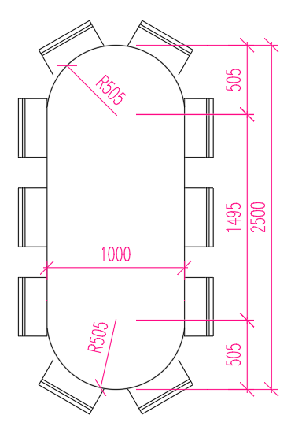
 | viz. ilustrační obrázek |  |  | ilustrační obrázek
VOM_XXXI | JEDNACÍ STŮL_VĚTŠÍ | ks | 2.000 |  | 0 Kč
 | Oválný jednací stůl
 | DESKA: překližka bříza tl. 30 mm + bílá lazura + lak (vzorkovat a odsouhlasit arch.!!!)
OPTIMÁLNÍ ROZMĚRY | PODNOŽ: Sada podnoží (4 ks), prášková lakovaná ocel 730 x 170 x 170 mm, barva ČERNÁ
 | Pozice: 12.A.10, 31.13
 | viz. ilustrační obrázek |  |  | ilustrační obrázek
VOM_XXXII | JEDNACÍ STŮL_MENŠÍ | ks | 3.000 |  | 0 Kč
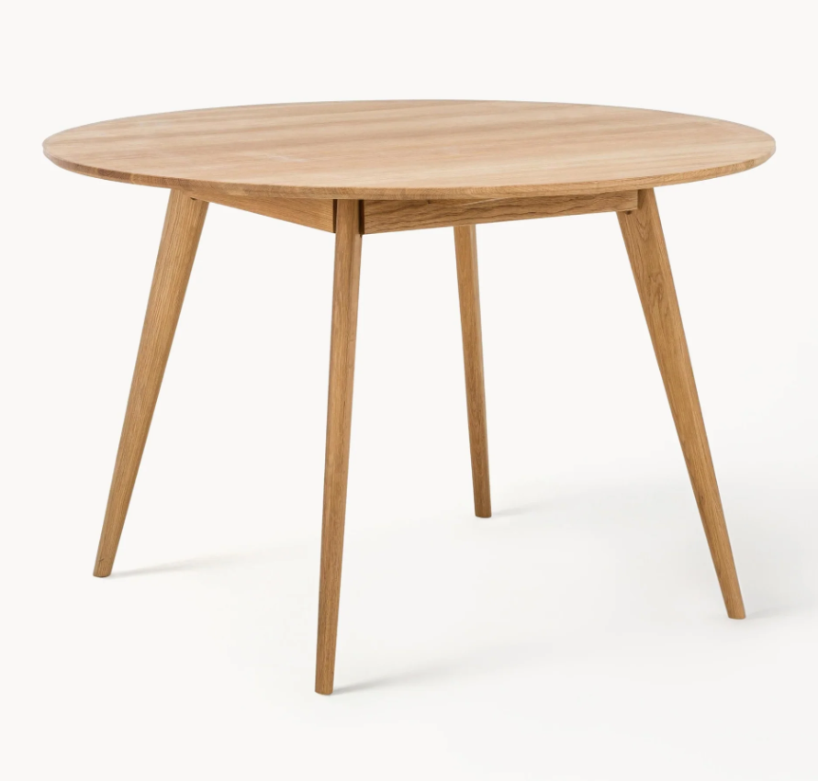
 | Kruhový jednací stůl
 | DESKA: dýha dub, PODNOŽ: dřevo masiv, barva ČERNÁ
OPTIMÁLNÍ ROZMĚRY | průměr: 105 - 115 cm, výška 74 - 76 cm
 | Pozice: 11.A.03, 12.A.13
 | viz. ilustrační obrázek |  |  | ilustrační obrázek
EXTERIER

VOM.EXT.01, 02 | KULATÝ ZAHRADNÍ STŮL VČETNĚ SEDÁKU | ks | 6.000 |  | 0 Kč
 | Kulatý venkovní stůl, konstrukce pozink a horní část vyrobena z práškově lakovaného hliníku
 | Materiál konstrukce: pozink Materiál stolní desky: HPL - corten Materiál sedáku:HPL - corten
 | OPTIMÁLNÍ ROZMĚRY: ø 1850 mm
 | Barva: corten
 | Pozice: západní dvůr
 | viz. ilustrační obrázek | 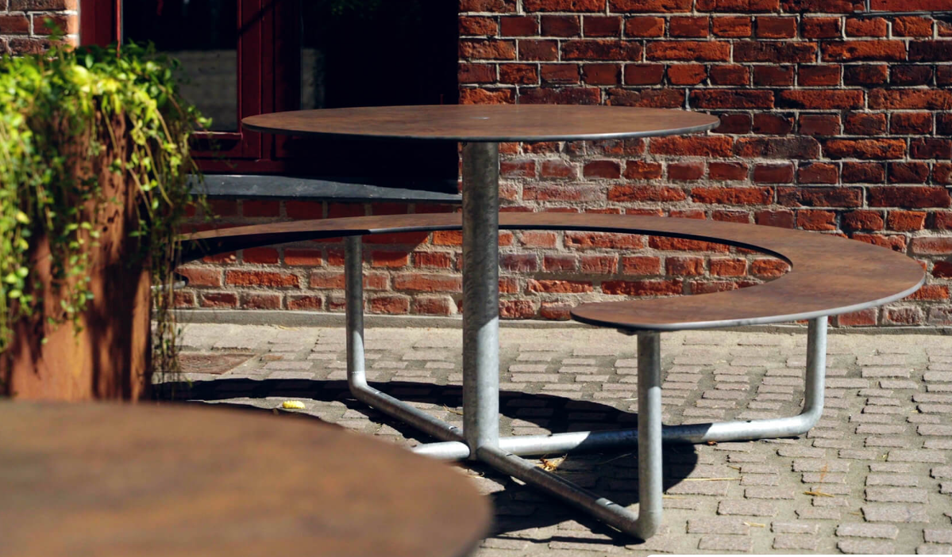 |  | ilustrační obrázek

